Table 1
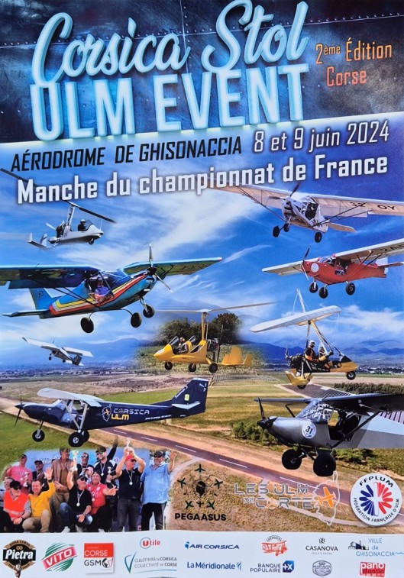
COMPÉTITION RÉGIONALE STOL 2024 / samedi 08 juin 2024 - dimanche 09 juin 2024 Ghisonaccia (CORSE)
Classement Multiaxes - 3 Poule N°
 |  |  |  | Pilotes |  | Cl Points Perfs Bonus Total ULM Région Club
 | A | 20 | AMART | BERTRAND |  | 3 | 25 | 41.6 | 15 | 40 | ICP SAVANAH | NOUVELLE AQUITAINE
1 2 3 4 5 6 7 8 9 10 11 12
 | A | 28 | GRARE | ERIC |  | 3 | 18 | 44.6 | 25 | 43 | YUMA | OCCITANIE
 | A | 33 | LAMANDON | LUCAS |  | 3 | 15 | 51 | 12 | 27 | ICP BINGO | PACA
 | B | 7 | GALINIER | BERNARD |  | 3 | 12 | 46.7 | 11 | 23 | ICP BINGO | PACA
 | B | 31 | PONS | MAXENCE |  | 3 | 11 | 66.7 | 0 | 11 | HUMBERT TETRAS | OCCITANIE
 | B | 15 | THOMAS | GUILLAUME |  | 3 | 10 | 93.9 | 8 | 18 | ICP VENTURA | OCCITANIE
 | C | 16 | GUIGLIANO | CHRISTIAN |  | 3 | 9 | 90.7 | 0 | 9 | ZENER 701 | CORSE
 | C | 8 | BERNARD | SYLVAIN |  | 3 | 8 | 92.4 | 0 | 8 | ZLIN AVIATION SAVAGE | OCCITANIE
 | C | 48 | LEONETTI | OLIVIER |  | 3 | 7 | 128.3 | 0 | 7 | ICP SAVANAH | CORSE
 | D | 50 | FOUILLOT | JEAN LUC |  | 3 | 6 | 90 | 0 | 6 | ICP SAVANAH | CORSE
 | D | 29 | JIMENEZ | ALAIN |  | 3 | 5 | 117.2 | 0 | 5 | BEST OFF SKYRANGER | OCCITANIE
 | D | 54 | TALIERCIO | GEORGES |  | 3 | 4 | 156 | 0 | 4 | KITFOX | CORSE

 | Comité Régional ULM de CORSE Club ULM de CORTE La DTN |  |  | Jean Laurent SANTONI Jean Luc FOUILLOT Mohamed AZZOUNI | Aérodrome |  |  | GHISONACCIA
 | Directeur des Courses |  |  | Roland ANDRAL
 | Coordinateur Sécurité Scoring Speaker Mécanique |  |  | Bernard LEMONIER Hélène SANTONI Hervé CANIVET Fabrice PERAL | Commissaire Chef Photographe |  |  |  | Yves CORONE Maud DECHARTE
Cl : Classe - P: Poule - N° pilote/machine
Fédération Française d'ULM 96 bis rue Marc Sangnier 94700 Maisons Alfort

